③スクロールバー
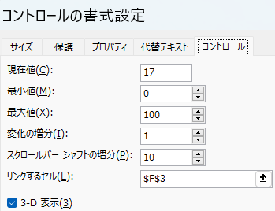
 |  |  |  |  |  |  |  |  |  |  | PC活用チャンネル Excel編
 | =REPT("■",F3) |  | ■■■■■■■■■■■■■■■■■■■■■■■■■■■■■■■■■
 |  | 33

40 |  |  | 1 | 2 | 3 | 4 | 5 | 6 | 7 | 8 | 9 | 10 | 11
 |  | 5

